16.3
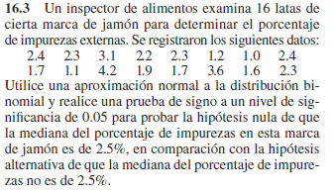
 |  |  |  |  | H0: μ~ == 2.5
 |  |  |  |  | H1: μ~ =/= 2.5

 |  |  |  |  | α | 0.05
 |  |  |  |  | r | 3
 |  |  |  |  | n | 16 |  | Z | -2.25
 |  |  |  |  | n* | 16
 |  |  |  |  | p | 0.5 |  | p-value | 0.02444894531
 |  |  |  |  | μ | 8
 |  |  |  |  | σ | 2 |  | p-value < α? | TRUE

2.4 | 2.3 | 3.1 | 2.2 | 2.3 | 1.2 | 1 | 2.4
1.7 | 1.1 | 4.2 | 1.9 | 1.7 | 3.6 | 1.6 | 2.3

Se rechaza H0 si el p-value es menor o igual que α |  |  |  |  | Se rechaza H0 en favor de H1
 |  |  |  |  | Hay evidencia para refutar que el porcentaje de impurezas
 |  |  |  |  | sea del 2.5%.

16.4
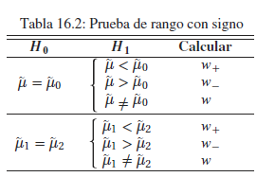
H0: μ~a >= μ~b |  | α | 0.05
H1: μ~a < μ~b |  | n | 10

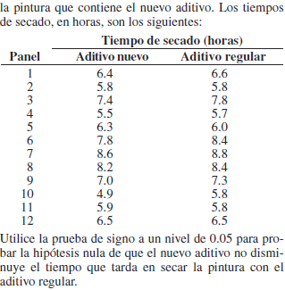
a | b | Dif | Ordenados
6.4 | 6.6 | -0.2 | 0
5.8 | 5.8 | 0 | 0 |  | w- | 36
7.4 | 7.8 | -0.4 | -0.9 | 1 | w+ | 19
5.5 | 5.7 | -0.2 | -0.6 | 2
6.3 | 6 | 0.3 | -0.4 | 3 | Tabla A.16 | 11
7.8 | 8.4 | -0.6 | -0.3 | 4
8.6 | 8.8 | -0.2 | -0.2 | 5 | Rechazar H0 cuando w+ sea menor al valor de las tablas
8.2 | 8.4 | -0.2 | -0.2 | 6 | w+ < Tabla? | FALSE
7 | 7.3 | -0.3 | -0.2 | 7
4.9 | 5.8 | -0.9 | -0.2 | 8 | No rechazamos H0
5.9 | 5.8 | 0.1 | 0.1 | 9 | No rechazamos que el nuevo aditivo no disminuye
6.5 | 6.5 | 0 | 0.3 | 10 | el tiempo de secado de la pintura

16.5
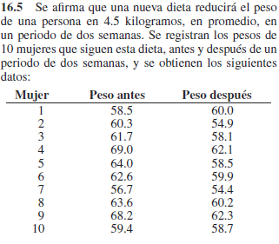
H0: μ~a - μ~b == 4.5 |  |  | α | 0.05
H1: μ~a - μ~b < 4.5 |  |  | n* | 10
 |  |  | r | 4
a | b | Dif
58.5 | 60 | -1.5 | p-value | 0.376953125
60.3 | 54.9 | 5.4
61.7 | 58.1 | 3.6 | Se rechaza H0 si el p-value es menor o igual que α
69 | 62.1 | 6.9 | p-value > α? | TRUE
64 | 58.5 | 5.5
62.6 | 59.9 | 2.7 | No rechazamos H0
56.7 | 54.4 | 2.3 | No existe evidencia de que la pérdida de peso en
63.6 | 60.2 | 3.4 | la dieta sea menor a 4.5 kg.
68.2 | 62.3 | 5.9
59.4 | 58.7 | 0.7

16.7
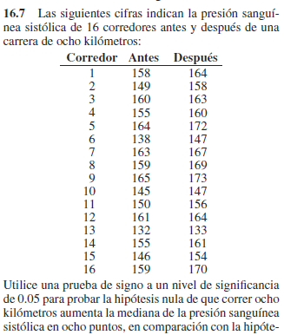
H0: μ~b - μ~a >= 8 |  |  | α | 0.05
H1: μ~b - μ~a < 8 |  |  | n* | 13
 |  |  | r | 4
a | b | Dif
158 | 164 | 6 | p-value | 0.13342285156
149 | 158 | 9
160 | 163 | 3 | Se rechaza H0 si el p-value es menor o igual que α
155 | 160 | 5 | p-value > α? | TRUE
164 | 172 | 8
138 | 147 | 9 | No rechazamos H0
163 | 167 | 4 | Aceptamos que correr ocho kilómetros aumenta
159 | 169 | 10 | la mediana de la presión sanguínea sistólica
165 | 173 | 8 | en ocho puntos
145 | 147 | 2
150 | 156 | 6
161 | 164 | 3
132 | 133 | 1
155 | 161 | 6
146 | 154 | 8
159 | 170 | 11

